关系图
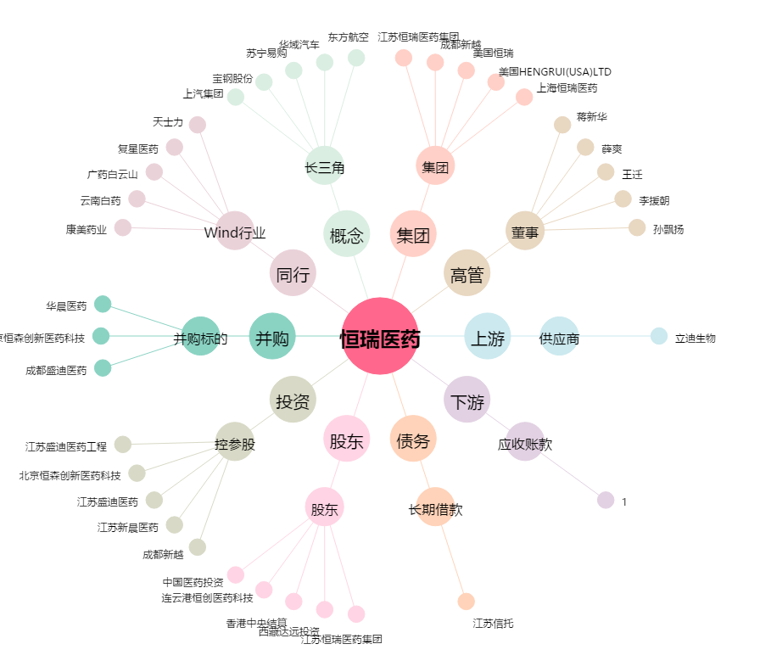
恒瑞医药[600276.SH] - 关系概览图

